目的地一覧をDBへ登録する
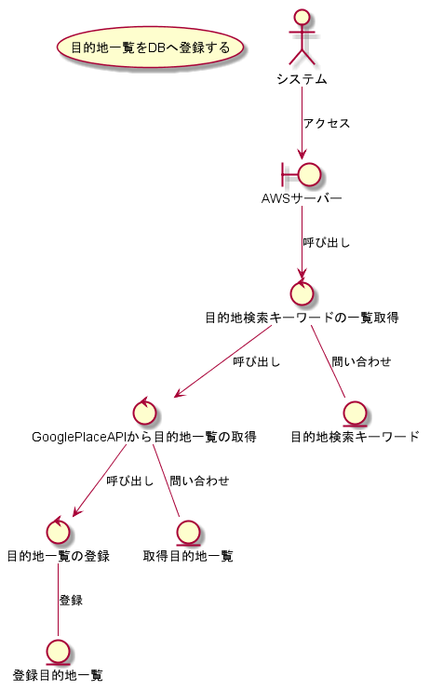
システム名称 | ロバストネス図(システム) | 作成日
とらべる | 目的地一覧をDBへ登録する | 2020-01-14

プランの編集結果をもとに移動時間の再計算をする
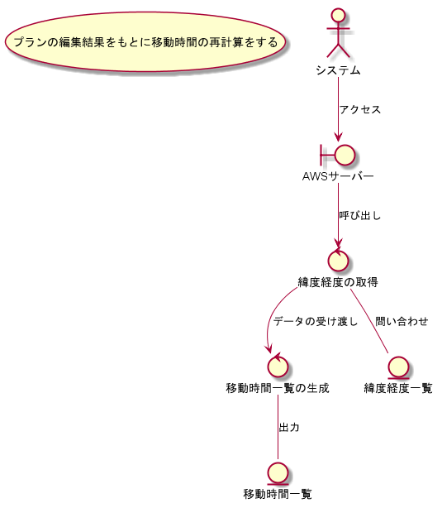
システム名称 | ロバストネス図(システム) | 作成日
とらべる | プランの編集結果をもとに移動時間の再計算をする | 2020-01-14

旅行プランの自動生成をする
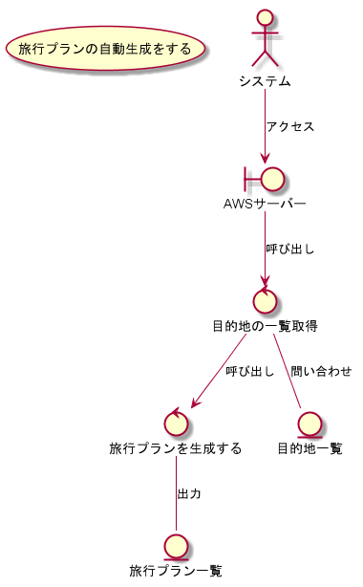
システム名称 | ロバストネス図(システム) | 作成日
とらべる | 旅行プランの自動生成をする | 2020-01-14

目的一覧をDBから取得する
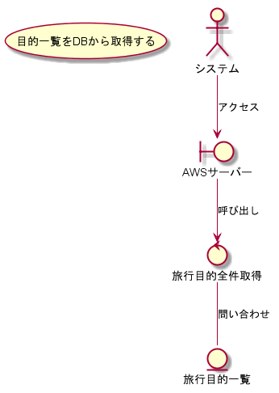
システム名称 | ロバストネス図(システム) | 作成日
とらべる | 目的一覧をDBから取得する | 2020-01-14

質問一覧をDBから取得する
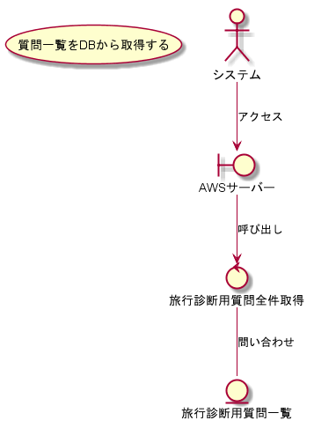
システム名称 | ロバストネス図(システム) | 作成日
とらべる | 質問一覧をDBから取得する | 2020-01-14

質問の回答をもとにお勧めの目的をDBから取得する
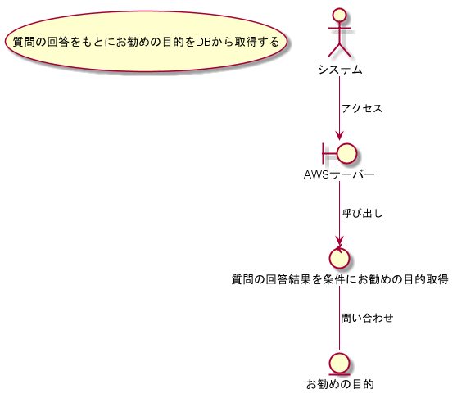
システム名称 | ロバストネス図(システム) | 作成日
とらべる | 質問の回答をもとにお勧めの目的をDBから取得する | 2020-01-14

